工作表1
订单编号：1955
渠道代理： | 郁
下单内容： | 款式/皮料/颜色： |  | 英菲尼迪车钥匙包：正红色羊皮+白线+咖色变油
 | 五金： |  | 无
 | 工艺/Logo： |  | 手缝/ 无
下单日期： | 2018-05-21
预计出货日期： | 2018-06-10
其他备注：
参考图片： | 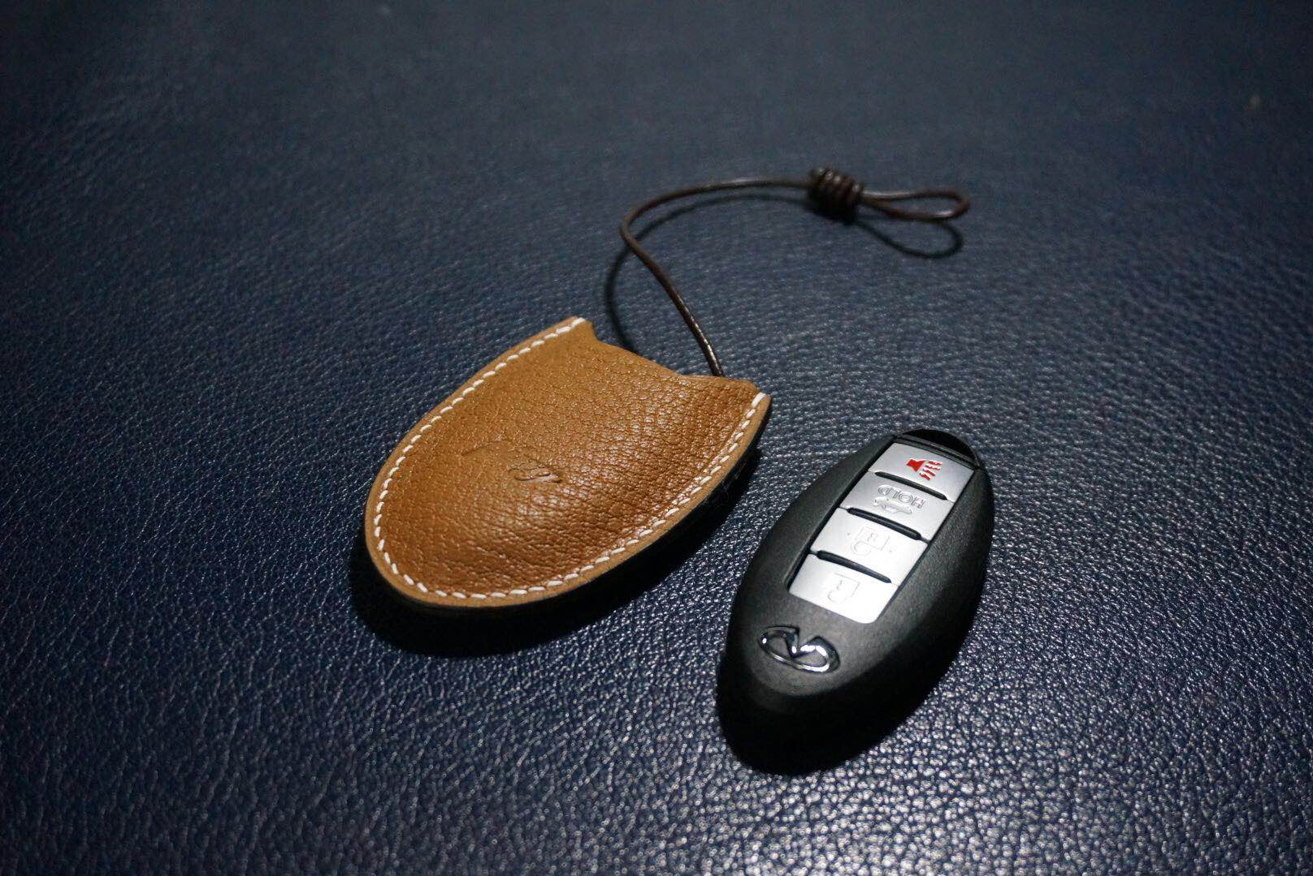 |  |  |  |  | ·

开料 | 铲皮 | 拖料 | 台面 | 油边 | 打斩/ 缝线

五金/ 包装/ QC |  | 技术管理 |  | 厂长签字

